VYBER
Položka | Název | Specifikace | Množství | Maximální cena s DPH za kus včetně potisku | Cena celkem s DPH | Cena celkem s DPH za jednotlivé položky (Doplní účastník). Pozn.: Cena celkem uvedená v návrhu smlouvy a v krycím listu se musí rovnat součtu zde uvedených jednotlivých cen. | Potisk | Balení | Ilustrační foto
1 | Reklamní lanyard UJEP (šňůrka na krk) | Reklamní lanyard - polyester bílé barvy, šíře 20mm, délka 90cm s kovovou karabinkou. | 4000 | 16.00 | 64,000.00 |  | Potisk technikou oboustranné sublimace CMYK 4/4, velikost tištěného loga 35 x 15 mm, rozestup mezi logy 80mm. | Baleno v papírových krabicích označené názvem / počtem kusů. | 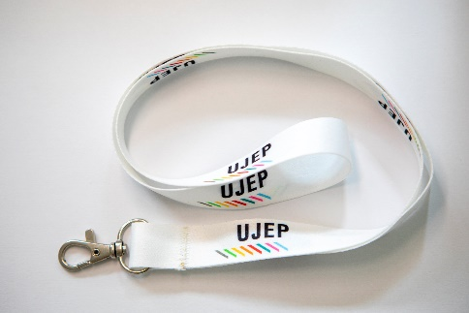
2 | Plastové kuličkové pero | Plastové pero Rivolo fialové barvy, s jednobarevným potiskem. Náplň barvy modrá. | 5000 | 15.50 | 77,500.00 |  | Jednobarevný,bílý, UV tisk, logo UJEP minimální délka 15mm. | Plastová kuličková pera balená v papírových krabicích označené názvem / počtem kusů.
Maximální cena celkem |  |  |  |  | 141,500.00 | 0.00

Zadavatel požaduje kontrolu a korekturu před potištěním zboží. Než bude zboží potištěno, vyhotoveno a dodáno zadavateli, zadavatel požaduje zaslání grafických náhledů. Zadavatel dále požaduje na grafickém návrhu uvést měřítko a velikost potisku. Teprve po schválení těchto grafických návrhů bude možné produkty vyhotovit a dodat.

* v ceně je zahrnuta i doprava k odběrateli

náhle loga UJEP pro potisk Lanyardu

náhled loga UJEP pro potisk kuličkového pera

